Sheet1
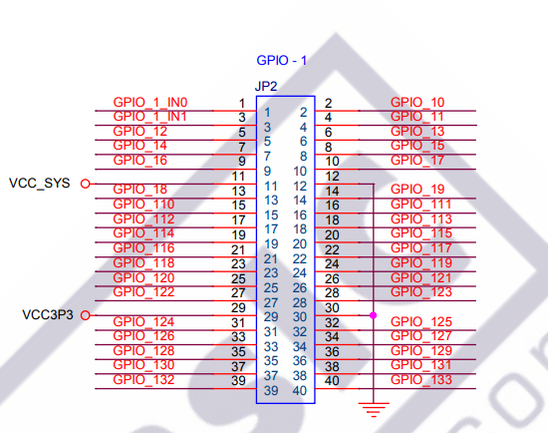
RX | Input | T9 | GPIO_1_IN0 | JP2-1
RX1 | Input | R9 | GPIO_1_IN1 | JP2-3
TX | Output | F13 | GPIO_10 | JP2-2
TX1 | Output | T15 | GPIO_11 | JP2-4
CTS | Input | T11 | GPIO_17 | JP2-5
RTS | Output | T12 | GPIO_15 | JP2-8

 |  |  | VCC-3.3 | JP2-29
 |  |  | GND | JP2-30

SDCARD_CD | Output | N11 | GPIO_115 | JP2-20
SDCARD_MISO | Input | R11 | GPIO_19 | JP2-14
SDCARD_MOSI | Output | L16 | GPIO_116 | JP2-21
SDCARD_SCLK | Output | N9 | GPIO_114 | JP2-19

